Sheet1
 |  |  | 实验分析报告

实验名称： | 实验4/27/2019 2:57:26 PM |  |  |  |  |  | 耗时：

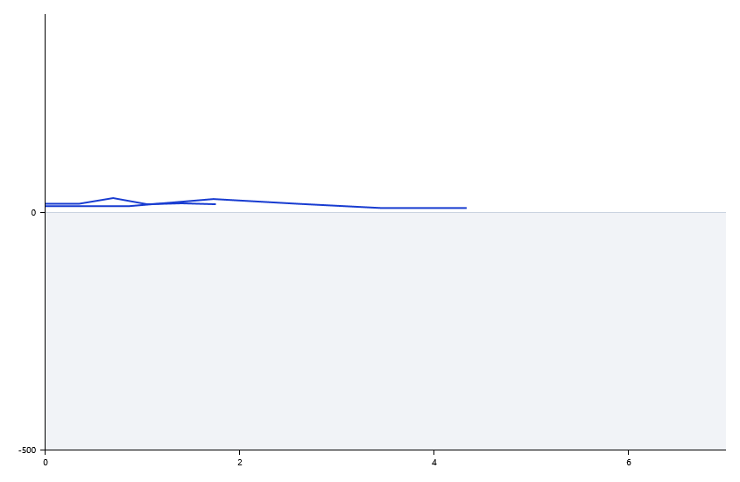

A | 1 | 2 | 3 | 4 | 5 | 6 | 7 | 8
FAM：12 | 0 | 0 | 0 | 0
VIC：12 | 0 | 0 | 0 | 0
： | 0 | 0 | 0 | 0
： | 0 | 0 | 0 | 0

B | 1 | 2 | 3 | 4 | 5 | 6 | 7 | 8
FAM：12 | 0 | 0 | 0 | 0
VIC：12 | 0 | 0 | 0 | 0
： | 0 | 0 | 0 | 0
： | 0 | 0 | 0 | 0

预变性温度 | 86.1
预变性时间 | 10
变性温度 | 89
变性时间 | 10
退火温度 | 60
退火时间 | 10
延伸温度 | 71.1
延伸时间 | 10
保持温度 | 50
保持时间 | 10
循环数 | 12

 |  |  |  |  |  | 日 期： | 4/27/19

 |  |  |  |  |  | 操 作 人：

